Planung
 |  |  |  |  |  |  |  |  |  | 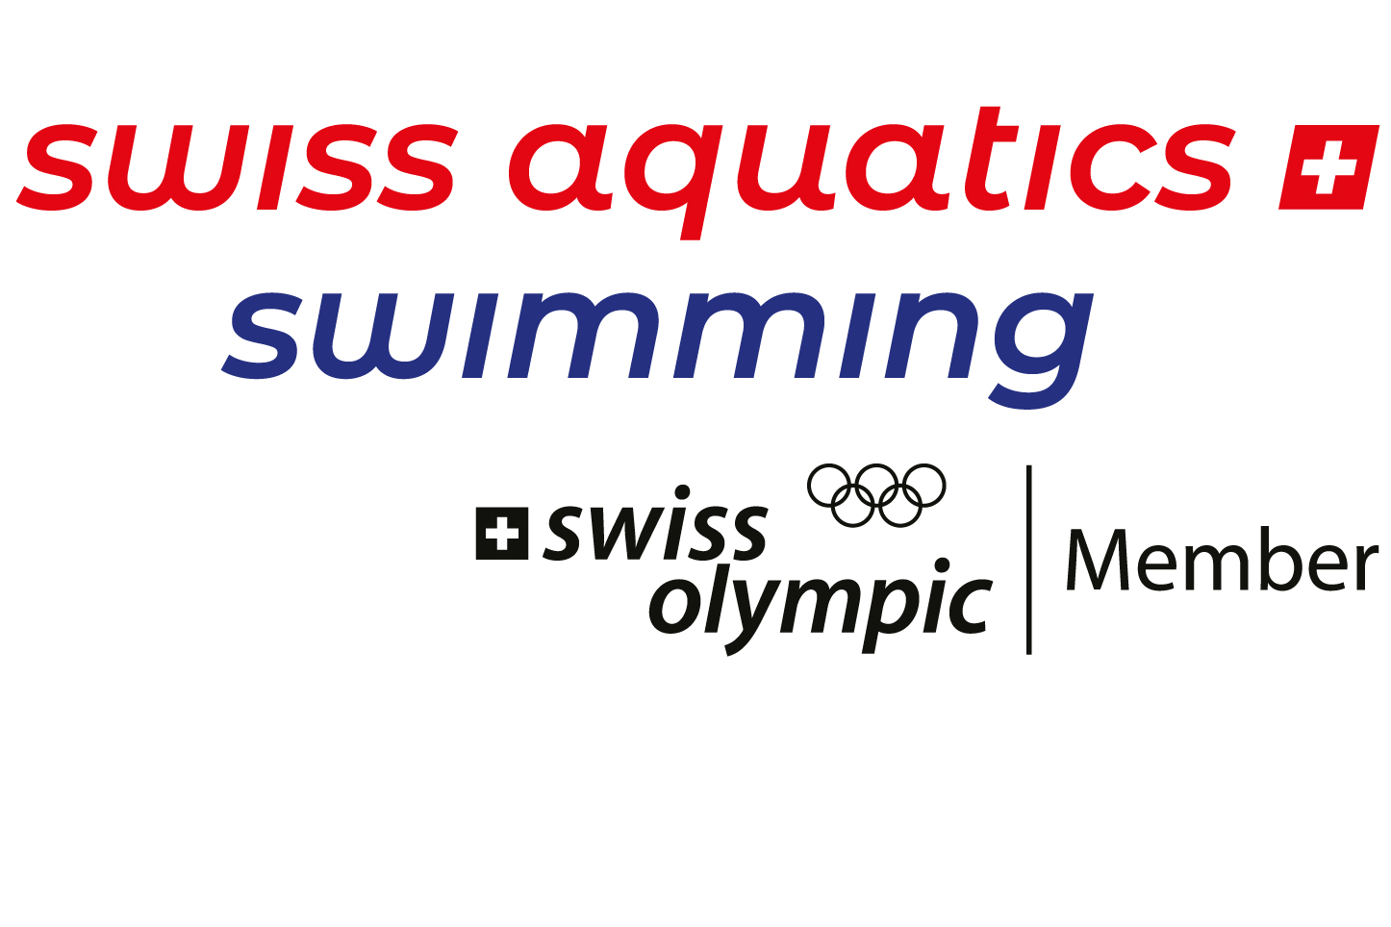
Trainingsplanung, ø Jahrestrainingsstunden Planification de l'entraînement ø heures d'entraînement par année |  |  |  | Stützpunkt NWF und Name der Mannschaft / Centre PDE et nom d'équipe : |  |  |  | Anzahl Wochen Wintersaison / Semaines saison d'hiver | Anzahl Wochen Sommersaison / Semaines saison d'été

bitte pro NWF Gruppe ausfüllen / remplir par groupe PDE svp => Nur die blauen/grünen Felder ausfüllen! => Remplir que les champs bleus / verts! |  |  |  | WINTER / HIVER |  | SOMMER / ETE |  |  | 52 | 52 Wochen pro Jahr / 52 semaines par année
Wochenplanung Planification de la semaine | Wochentag/ Journée |  | Training/Entraîn. | Zeitdauer/ Durée von - bis | Anzahl Std./ No d'heures | Zeitdauer/ Durée von - bis | Anzahl Std./ No d'heures |  |  | Bemerkungen/Remarques
 | Montag/Lundi | Training Wasser 1: |  |  | 0.00 |  | 0.00 | 0.00
 |  | Training Wasser 2: |  |  | 0.00 |  | 0.00
 |  | Training Land 1: |  |  | 0.00 |  | 0.00 | 0.00
 |  | Training Land 2: |  |  | 0.00 |  | 0.00
 | Dienstag/Mardi | Training Wasser 1: |  |  | 0.00 |  | 0.00 | 0.00
 |  | Training Wasser 2: |  |  | 0.00 |  | 0.00
 |  | Training Land 1: |  |  | 0.00 |  | 0.00 | 0.00
 |  | Training Land 2: |  |  | 0.00 |  | 0.00
 | Mittwoch/Mercredi | Training Wasser 1: |  |  | 0.00 |  | 0.00 | 0.00
 |  | Training Wasser 2: |  |  | 0.00 |  | 0.00
 |  | Training Land 1: |  |  | 0.00 |  | 0.00 | 0.00
 |  | Training Land 2: |  |  | 0.00 |  | 0.00
 | Donnerstag/Jeudi | Training Wasser 1: |  |  | 0.00 |  | 0.00 | 0.00
 |  | Training Wasser 2: |  |  | 0.00 |  | 0.00
 |  | Training Land 1: |  |  | 0.00 |  | 0.00 | 0.00
 |  | Training Land 2: |  |  | 0.00 |  | 0.00
 | Freitag/Vendredi | Training Wasser 1: |  |  | 0.00 |  | 0.00 | 0.00
 |  | Training Wasser 2: |  |  | 0.00 |  | 0.00
 |  | Training Land 1: |  |  | 0.00 |  | 0.00 | 0.00
 |  | Training Land 2: |  |  | 0.00 |  | 0.00
 | Samstag/Samedi | Training Wasser 1: |  |  | 0.00 |  | 0.00 | 0.00
 |  | Training Wasser 2: |  |  | 0.00 |  | 0.00
 |  | Training Land 1: |  |  | 0.00 |  | 0.00 | 0.00
 |  | Training Land 2: |  |  | 0.00 |  | 0.00
 | Sonntag/Dimanche | Training Wasser 1: |  |  | 0.00 |  | 0.00 | 0.00
 |  | Training Wasser 2: |  |  | 0.00 |  | 0.00
 |  | Training Land 1: |  |  | 0.00 |  | 0.00 | 0.00
 |  | Training Land 2: |  |  | 0.00 |  | 0.00
 | ø Total Stunden pro Woche ø Total heures par semaine |  |  |  |  |  |  | 0.00 | Wasser / eau
 |  |  |  |  |  |  |  | 0.00 | Land / à sec
 |  |  |  |  |  |  |  | 0.00 | TOTAL
 | Anzahl Trainingswochen pro Jahr (ohne Trainingslager/Wettkämpfe) Total semaines d'entraîn. par anée (sans camps d'entraîn./compétition) |  |  |  |  |  |  | 43.71
Trainingslager Camp d'entraîn. | Anzahl Trainingslagerstage pro Jahr (ohne Reisetage!) Nombre des jours de camps d'entraînement (sans les journées de voyage) |  |  |  |  |  |  | 28.00
 | Anzahl Trainingslagerstunden pro Jahr Total heures du camp d'entraînement par année |  |  |  |  |  |  | 140.00
Wettkämpfe Compétitions | Anzahl Wettkampftage pro Jahr (ohne Reisetage!) Nombre des jours de compétition (sans les journées de voyage) |  |  |  |  |  |  | 30.00
 | Anzahl Wettkampf-Stunden pro Jahr Nombre d'heures de cométition par année |  |  |  |  |  |  | 150.00
Ferien Vacances | Anzahl trainingsfreie Wochen / Jahr Nombre des semaines par année sans entraînement

 | Total Stunden Sport-Aktivitäten pro Jahr |  |  |  |  |  |  | 290.00
 | Total heures d'acitvités sportives par année

